Solicitud gráfica
 | Área: | Matemáticas |  |  | Fecha:
 | Grado: | 9
 | Título del tema: | Ecuaciones cuadraticas |  |  | ¿Cuaderno de estudio o recurso? | Recurso
 | Editor: | Luisa Fernanda Ni |  |  | Motor del recurso | M5A

 | Código guión o recurso: | MA_09_06_REC250 | ← Para determinar este código, visite la hoja de Ayuda
 |  |  |  |  | ESPECIFICACIÓN DE ARCHIVOS A ENTREGAR
Núm. | Archivo Shutterstock o ruta en web | Imagen para: | Tipo | Ubicación de la imagen en el recurso M5A | Nombre imagen SMALL | Tamaño imagen SMALL | Nombre imagen ZOOM | Tamaño imagen ZOOM | Descripción | Observaciones
IMG01 | Ejercicio 1 | Recurso M5A | Ilustración | Contenido | MA_09_06_REC250_IMG01n.png | 286 x 286 px | MA_09_06_REC250_IMG01a.png | 500 x 500 px | LAS VARIABLES VAN EN CURSIVAS.
IMG02 | Ejercicio2 | Recurso M5A | Ilustración | Contenido | MA_09_06_REC250_IMG02n.png | 286 x 286 px | MA_09_06_REC250_IMG02a.png | 500 x 500 px | LAS VARIABLES VAN EN CURSIVAS.
IMG03 | Ejercicio 3 | Recurso M5A | Ilustración | Contenido | MA_09_06_REC250_IMG03n.png | 286 x 286 px | MA_09_06_REC250_IMG03a.png | 500 x 500 px | LAS VARIABLES VAN EN CURSIVAS. | 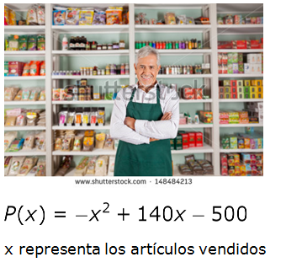
IMG04 | Ejercicio 4 | Recurso M5A | Ilustración | Contenido | MA_09_06_REC250_IMG04n.png | 286 x 286 px | MA_09_06_REC250_IMG04a.png | 500 x 500 px | LAS VARIABLES VAN EN CURSIVAS.
IMG05 | Ejercicio 5 | Recurso M5A | Ilustración | Contenido | MA_09_06_REC250_IMG05n.png | 286 x 286 px | MA_09_06_REC250_IMG05a.png | 500 x 500 px

